Subside Hoge Energiekosten
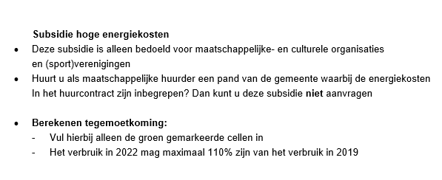
Stap 1 Berekening verschil verbruik tussen 2019 en 2022
Verbruik 2019 | Zelf invullen
Elektriciteit | 50000 | kWh
Gas | 20000 | M3

Verbruik 2022
Elektriciteit | 60000 | kWh
Gas | 70000 | M3

Verschil verbruik
Elektriciteit | 20 | %
Gas | 250 | %

Stap 2 Berekening subsidie energiekosten
Daadwerkelijke energiekosten 2022 | € 250,000.00

Drempelprijs
Kosten elektriciteit | € 21,000.00
Kosten gas | € 83,300.00
Totaal drempelprijs | € 104,300.00

Subsidie hoge energiekosten | € 72,850.00

